Fig. 1.1
Figura 1.1 - Risorse PNRR assegnate* per Missioni, con evidenza della missione 4 a titolarità MUR
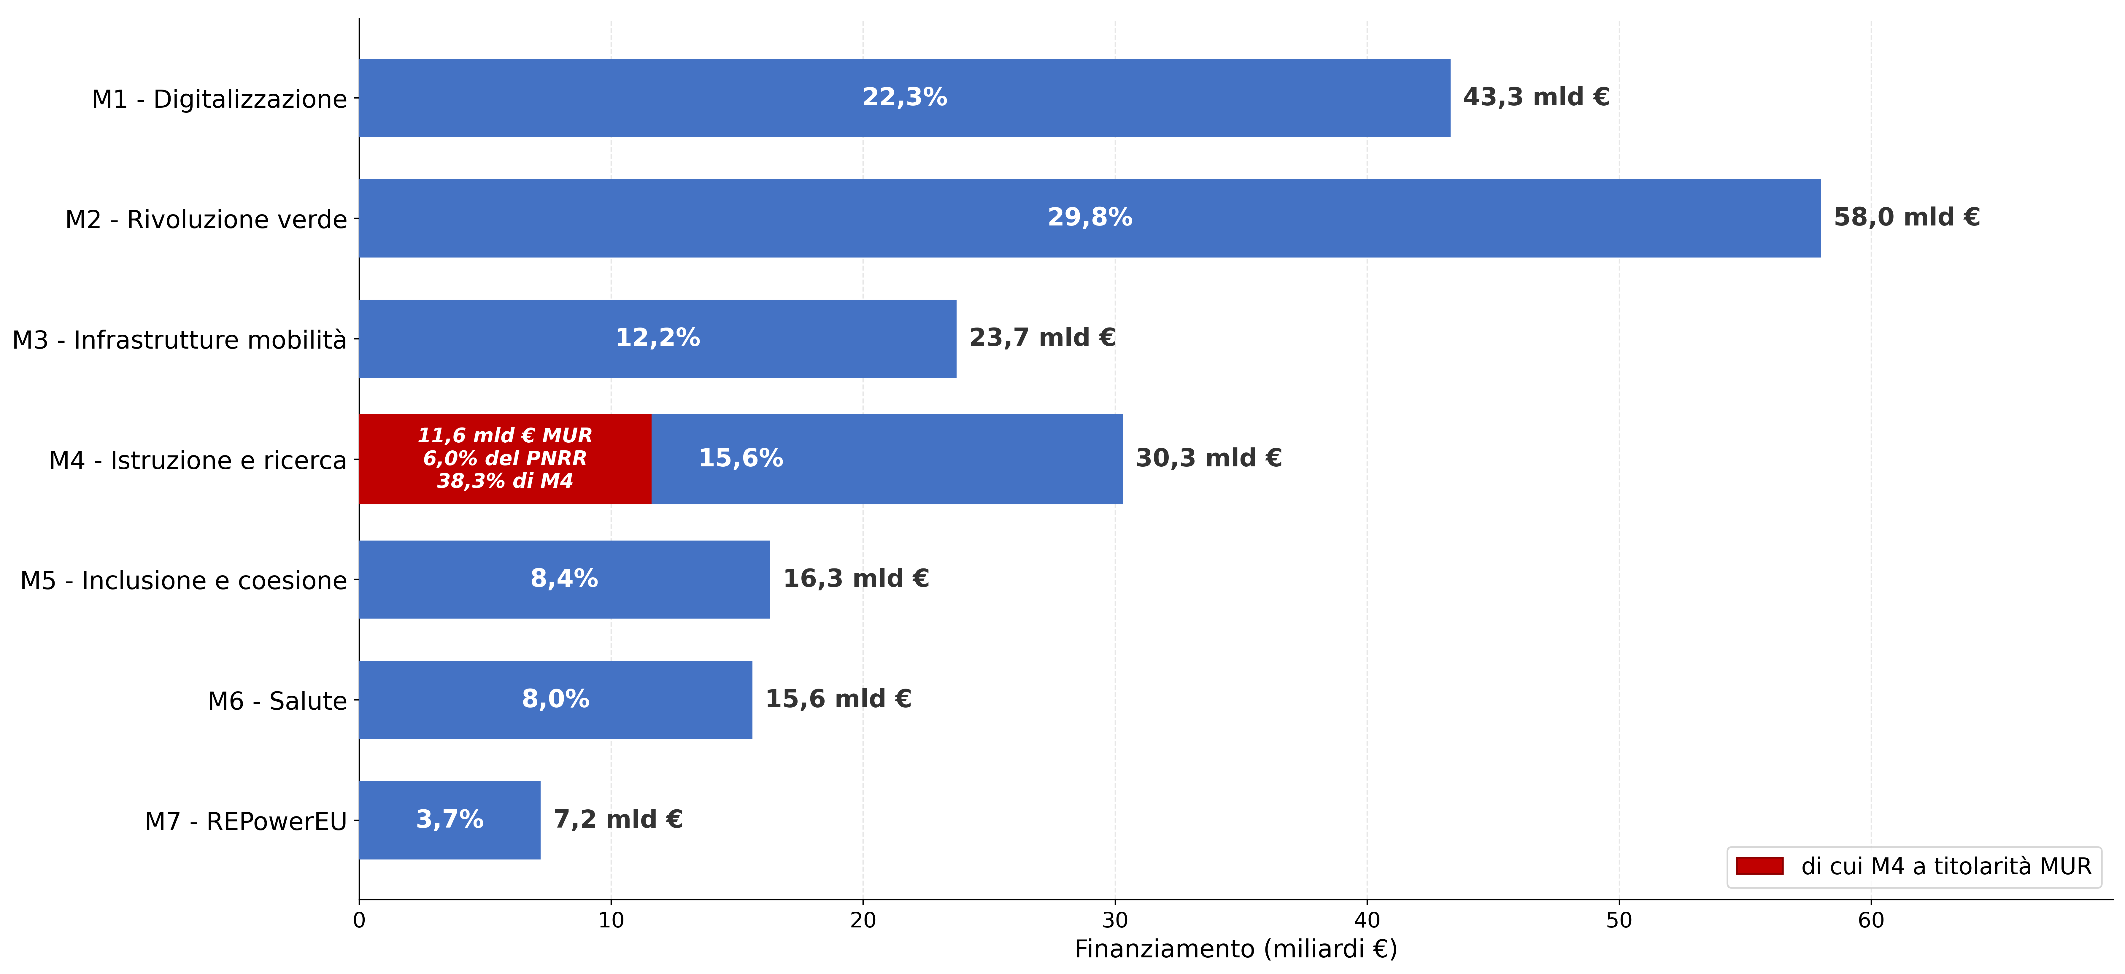

* La distribuzione delle risorse è stata elaborata tenendo conto della rimodulazione effettuata il 27 novembre 2025.

Fonte: Italia Domani-Open data ottobre 2025, Camera dei deputati-Relazione sullo stato di attuazione del Piano Nazionale di Ripresa e Resilienza (PNRR) al 31 dicembre 2025

Missioni -componenti | Risorse assegnate PNRR mld € | %
M1 - Digitalizzazione, innovazione, competitività e cultura | 43.3 | 22.3
M2 - Rivoluzione verde e transizione ecologica | 58.0 | 29.8
M3 - Infrastrutture per una mobilità sostenibile | 23.7 | 12.2
M4 - Istruzione e ricerca | 30.3 | 15.6
di cui titolarità MUR | 11.6 | 6.0
M5 - Inclusione e coesione | 16.3 | 8.4
M6 - Salute | 15.6 | 8.0
M7 - REPowerEU | 7.2 | 3.7
Totale | 194.4 | 100.0

Indice

Fig. 1.4
Figura 1.4 – Missione 4 a titolarità MUR: sovvenzioni e prestiti a confronto* per componente
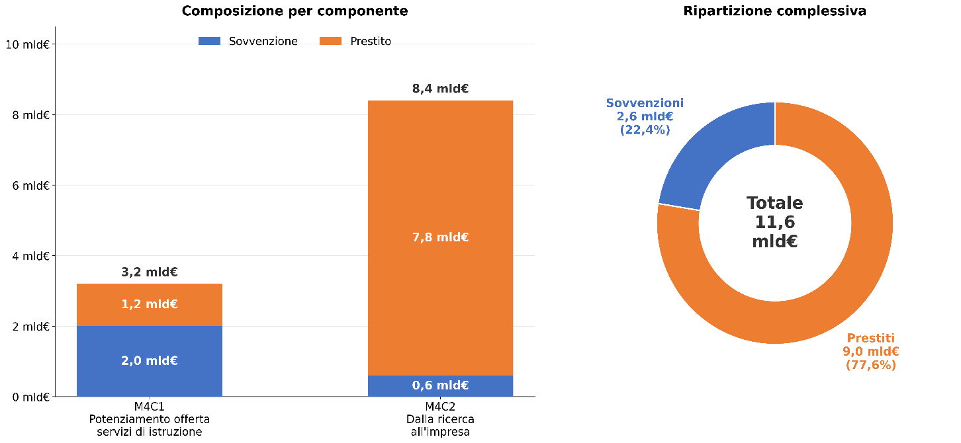

* La distribuzione delle risorse tiene conto della rimodulazione effettuata il 27 novembre 2025.

Fonte: Italia Domani-Open data ottobre 2025, Camera dei deputati-Relazione sullo stato di attuazione del Piano Nazionale di Ripresa e Resilienza (PNRR) al 31 dicembre 2025

Missione - Componente | mld€
M4C1 - Potenziamento dell’offerta dei servizi di istruzione | 3.2
Sovvenzione | 2.0
Prestito | 1.2

M4C2 - Dalla ricerca all'impresa | 8.4
Sovvenzione | 0.6
Prestito | 7.8

Totale MUR | 11.6 | 100.0%
Sovvenzione | 2.6 | 22.4%
Prestito | 9.0 | 77.6%

Indice

Fig. 1.5
Figura 1.5 – Missione 4 a titolarità MUR: componenti e misure* distinte in sovvenzioni e prestiti
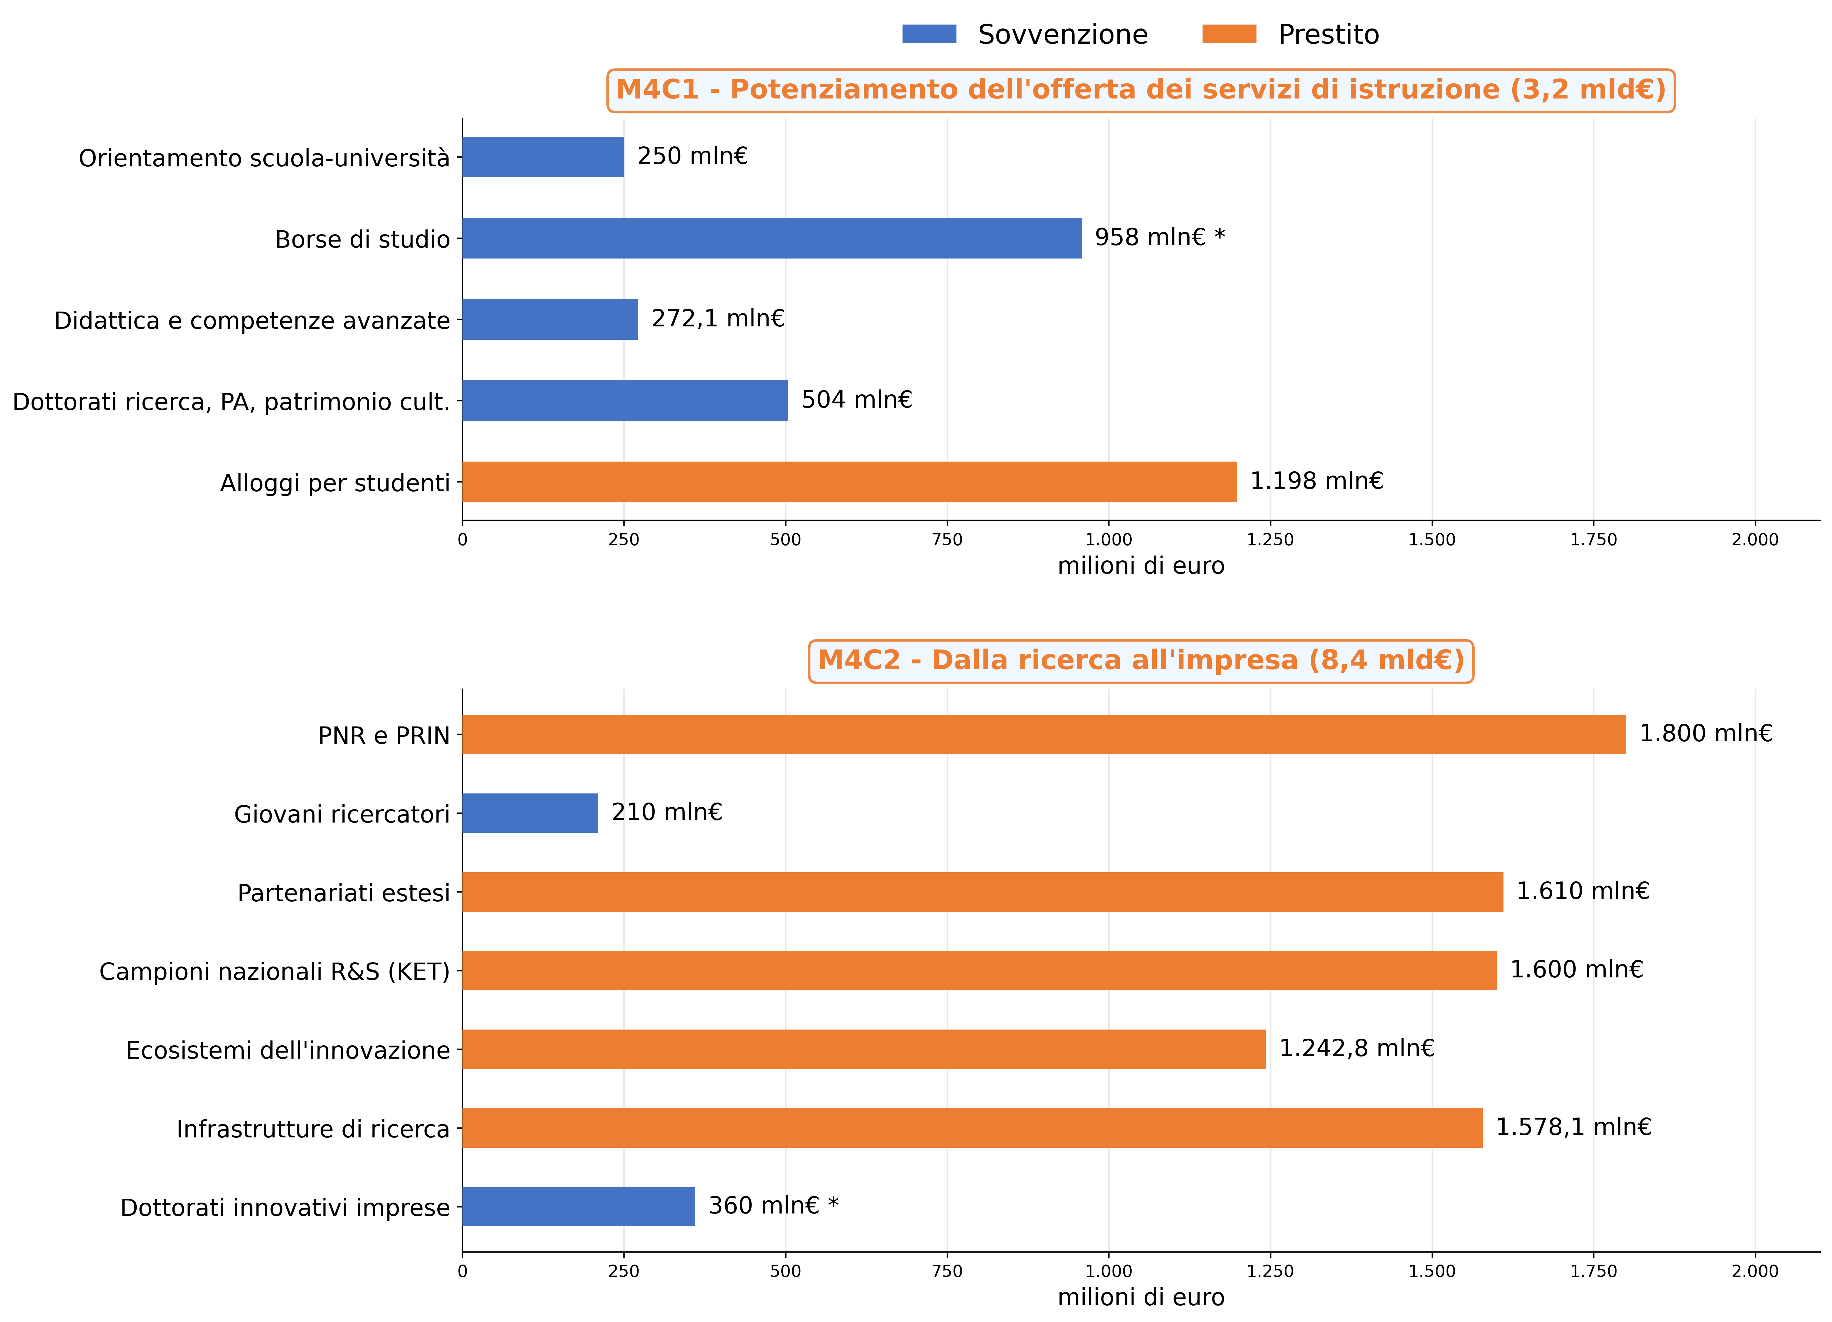

* La distribuzione delle risorse tiene conto della rimodulazione approvata il 27 novembre 2025. La voce “Alloggi per studenti” include sia la Riforma M4C1-1.7 sia il nuovo Investimento M4C1-5 “Fondo student housing”, introdotto a seguito della ripartizione della dotazione originaria.

Fonte: Italia Domani-Open data ottobre 2025, Camera dei deputati-Relazione sullo stato di attuazione del Piano Nazionale di Ripresa e Resilienza (PNRR) al 31 dicembre 2025

Misure | Sovvenzione/prestito | Mln €
M4C1 - Potenziamento dell’offerta dei servizi di istruzione |  | 3,182.1
Orientamento attivo scuola-università | Sovvenzione | 250.0
Borse di studio accesso istruzione | Sovvenzione | 958.0
Didattica e competenze avanzate | Sovvenzione | 272.1
Dottorati di ricerca, PA, patrimonio culturale | Sovvenzione | 504.0
Alloggi per studenti | Prestito | 1,198.0
M4C2 - Dalla ricerca all'impresa |  | 8,400.9
Programma Nazionale Ricerca (PNR) e PRIN | Prestito | 1,800.0
Progetti di giovani ricercatori | Sovvenzione | 210.0
Partenariati estesi a università centri di ricerca imprese | Prestito | 1,610.0
Strutture di ricerca e campioni nazionali di R&S su KET | Prestito | 1,600.0
Ecosistemi dell'innovazione e leader territoriali di R&S di "leader territoriali di R&S" | Prestito | 1,242.8
Sistema integrato di infrastrutture di ricerca e innovazione | Prestito | 1,578.1
Introduzione di dottorati innovativi in collaborazione con le imprese | Sovvenzione | 360.0

Indice

Fig. 1.6
Figura 1.6 – Avanzamento finanziario delle misure M4 a titolarità MUR per componente e misura
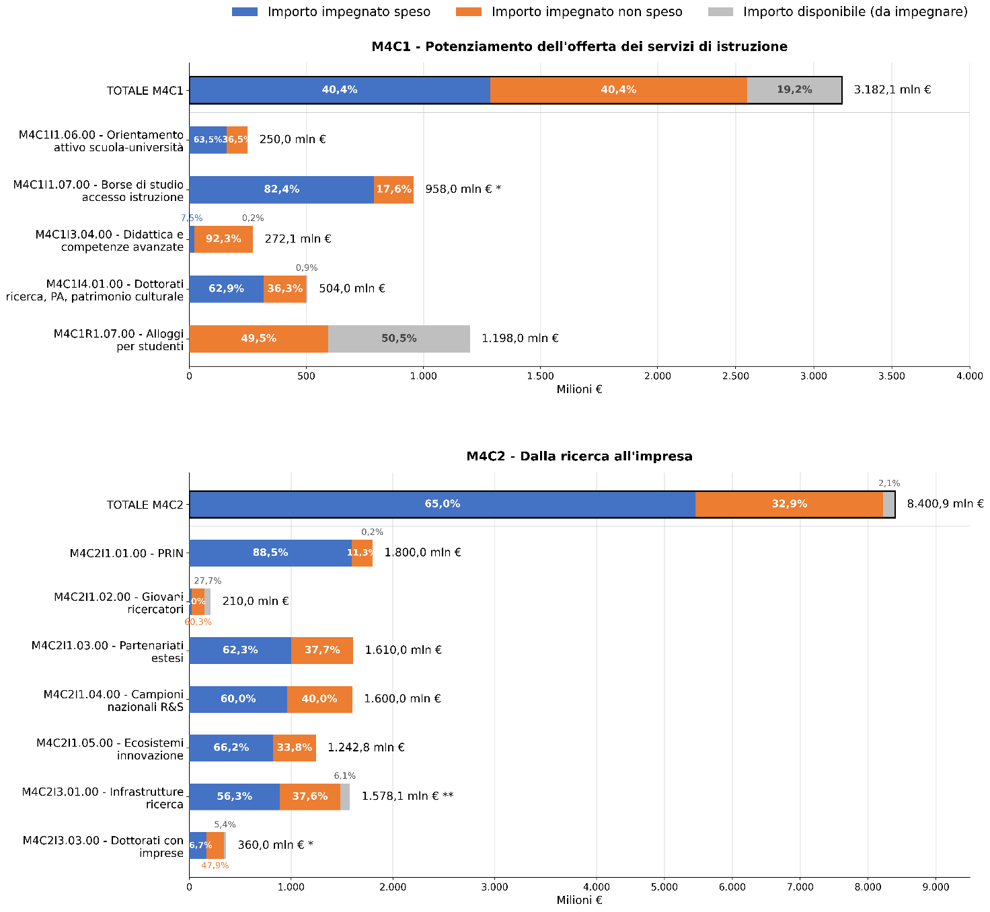

* In relazione al finanziamento i dati sono stati aggiornati sulla base della Decisione UE di novembre 2025, che hanno previsto uno spostamento di risorse pari a 150 milioni di euro dalla misura M4C2I3.03 alla misura M4C1I1.07.
** Il dato di spesa della misura M4C2I3.01 risulta aggiornato a febbraio 2026. I restanti dati di spesa e relativi agli impegni restano aggiornati al mese di ottobre 2025.

Fonte: Italia Domani-Open data ottobre 2025, Camera dei deputati-Relazione sullo stato di attuazione del Piano Nazionale di Ripresa e Resilienza (PNRR) al 31 dicembre 2025

Componente - Misura |  | Importo impegnato speso | Importo impegnato non speso | Importo disponibile (da impegnare) | Finanziamento totale mln €
M4C1 - Potenziamento dell’offerta dei servizi di istruzione |  | 40.4% | 40.4% | 19.2% | 100.0%
M4C1I1.06.00 | Orientamento attivo scuola-università | 63.5% | 36.5% | 0.0% | 100.0%
M4C1I1.07.00 | Borse di studio accesso istruzione | 82.4% | 17.6% | 0.0% | 100.0%
M4C1I3.04.00 | Didattica e competenze avanzate | 7.5% | 92.3% | 0.2% | 100.0%
M4C1I4.01.00 | Dottorati di ricerca, PA, patrimonio culturale | 62.9% | 36.3% | 0.9% | 100.0%
M4C1R1.07.00 | Alloggi per studenti | 0.0% | 49.5% | 50.5% | 100.0%
M4C2 - Dalla ricerca all'impresa |  | 65.0% | 32.9% | 2.1% | 100.0%
M4C2I1.01.00 | Programma Nazionale Ricerca (PNR) e PRIN | 88.5% | 11.3% | 0.2% | 100.0%
M4C2I1.02.00 | Progetti di giovani ricercatori | 12.0% | 60.3% | 27.7% | 100.0%
M4C2I1.03.00 | Partenariati estesi a università centri di ricerca imprese | 62.3% | 37.7% | 0.0% | 100.0%
M4C2I1.04.00 | Strutture di ricerca e campioni nazionali di R&S su KET | 60.0% | 40.0% | 0.0% | 100.0%
M4C2I1.05.00 | Ecosistemi dell'innovazione e leader territoriali di R&S di "leader territoriali di R&S" | 66.2% | 33.8% | 0.0% | 100.0%
M4C2I3.01.00 | Sistema integrato di infrastrutture di ricerca e innovazione | 56.3% | 37.6% | 6.1% | 100.0%
M4C2I3.03.00 | Introduzione di dottorati innovativi in collaborazione con le imprese | 46.7% | 47.9% | 5.4% | 100.0%
Totale |  | 58.2% | 35.0% | 6.8% | 100.0%

Componente - Misura |  | Importo impegnato speso | Importo impegnato non speso | Importo disponibile (da impegnare) | Finanziamento totale mln €
M4C1 - Potenziamento dell’offerta dei servizi di istruzione |  | 1,285.6 | 1,286.9 | 609.6 | 3,182.1
M4C1I1.06.00 | Orientamento attivo scuola-università | 158.8 | 91.2 | 0.0 | 250.0
M4C1I1.07.00 | Borse di studio accesso istruzione | 789.6 | 168.4 | 0.0 | 958.0
M4C1I3.04.00 | Didattica e competenze avanzate | 20.4 | 251.2 | 0.5 | 272.1
M4C1I4.01.00 | Dottorati di ricerca, PA, patrimonio culturale | 316.8 | 182.8 | 4.4 | 504.0
M4C1R1.07.00 | Alloggi per studenti | 0.0 | 593.3 | 604.7 | 1,198.0
M4C2 - Dalla ricerca all'impresa |  | 5,459.8 | 2,763.8 | 177.3 | 8,400.9
M4C2I1.01.00 | Programma Nazionale Ricerca (PNR) e PRIN | 1,593.1 | 204.0 | 2.9 | 1,800.0
M4C2I1.02.00 | Progetti di giovani ricercatori | 25.2 | 126.7 | 58.1 | 210.0
M4C2I1.03.00 | Partenariati estesi a università centri di ricerca imprese | 1,002.4 | 607.6 | 0.0 | 1,610.0
M4C2I1.04.00 | Strutture di ricerca e campioni nazionali di R&S su KET | 959.8 | 640.2 | 0.0 | 1,600.0
M4C2I1.05.00 | Ecosistemi dell'innovazione e leader territoriali di R&S di "leader territoriali di R&S" | 823.1 | 419.7 | 0.0 | 1,242.8
M4C2I3.01.00 | Sistema integrato di infrastrutture di ricerca e innovazione | 888.0 | 593.3 | 96.8 | 1,578.1
M4C2I3.03.00 | Introduzione di dottorati innovativi in collaborazione con le imprese | 168.2 | 172.3 | 19.5 | 360.0
Totale |  | 6,745.4 | 4,050.7 | 786.9 | 11,583.0

Indice

Fig. 1.7
Figura 1.7 – Missione 4 a titolarità MUR: composizione del finanziamento per soggetto attuatore
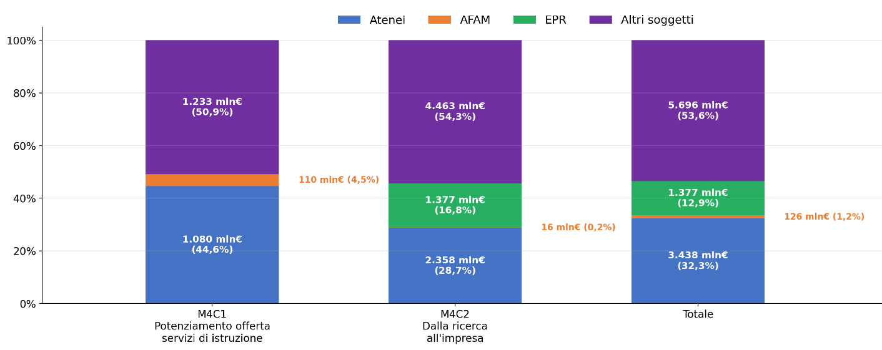

Fonte: Italia Domani-Open data, ottobre 2025

Misure a titolarità MUR | Atenei | AFAM | EPR | Altro (EDS/EDISU, enti territoriali, enti privati) | Totale
Potenziamento dell’offerta dei servizi di istruzione | 44.6% | 4.5% | 0.0% | 50.9% | 100.0%
Dalla ricerca all'impresa* | 28.7% | 0.2% | 16.8% | 54.3% | 100.0%
Totale* | 32.3% | 1.2% | 12.9% | 53.6% | 100.0%

Misure a titolarità MUR | Atenei | AFAM | EPR | Altro (EDS/EDISU, enti territoriali, enti privati) | Totale
Potenziamento dell’offerta dei servizi di istruzione | 1,080 | 110 | 0 | 1,233 | 2,423
Dalla ricerca all'impresa | 2,358 | 16 | 1,377 | 4,463 | 8.223*
Totale | 3,438 | 126 | 1,377 | 5,696 | 10.646*

* In relazione alle misure M4C2I1.03, M4C2I1.04, M4C2I1.05 vi è una quota di importo impegnato non attribuito alle singole progettualità, per cui il dato per singolo soggetto attuatore non somma con il totale misure riportato in colonna.

Indice

Fig. 1.8
Figura 1.8 – Missione 4 a titolarità MUR: finanziamento per soggetto attuatore, componente e misura
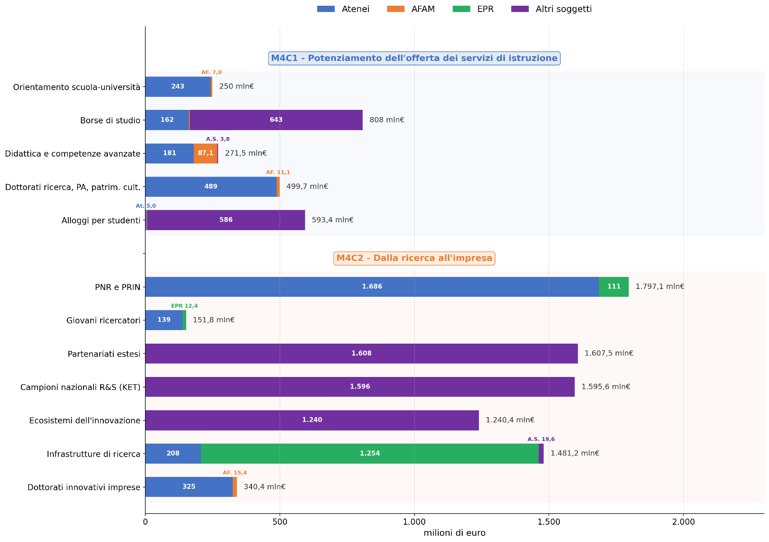

Fonte: Italia Domani-Open data, ottobre 2025

Misure a titolarità MUR |  | Atenei | AFAM | EPR | Altro (Enti DSU, enti territ., enti privati) | Totale
M4C1I1.06 | Orientamento attivo scuola-università | 243.0 | 7.0 | - | - | 250.0
M4C1I1.07 | Borse di studio per l’accesso all’università | 162.4 | 2.8 | - | 642.8 | 808.0
M4C1I3.04 | Didattica e competenze universitarie avanzate | 180.6 | 87.2 | - | 3.8 | 271.6
M4C1I4.01 | Dottorati di ricerca, PA, patrimonio culturale | 488.6 | 11.1 | - | - | 499.7
M4C1R1.07 | Alloggi per studenti | 5.0 | 2.0 | - | 586.4 | 593.4
M4C2I1.01 | Programma Nazionale Ricerca (PNR) e PRIN | 1,685.7 | 0.7 | 110.7 | - | 1,797.1
M4C2I1.02 | Progetti presentati da giovani ricercatori | 139.4 | - | 12.4 | - | 151.8
M4C2I1.03 | Partenariati estesi a università centri di ricerca imprese | - | - | - | 1,607.5 | 1,607.5
M4C2I1.04 | Strutture di ricerca e campioni nazionali di R&S su KET | - | - | - | 1,595.6 | 1,595.6
M4C2I1.05 | Ecosistemi dell’innovazione e leader territoriali di R&S | - | - | - | 1,240.4 | 1,240.4
M4C2I3.01 | Sistema integrato di infrastrutture di ricerca e innovazione | 207.7 | - | 1,253.9 | 19.6 | 1,481.2
M4C2I3.03 | Dottorati innovativi in collaborazione con le imprese | 325.0 | 15.4 | - | - | 340.4

Indice

Fig. 1.9
Figura 1.9 – Missione 4 a titolarità MUR: distribuzione dei progetti per soggetto attuatore e misura
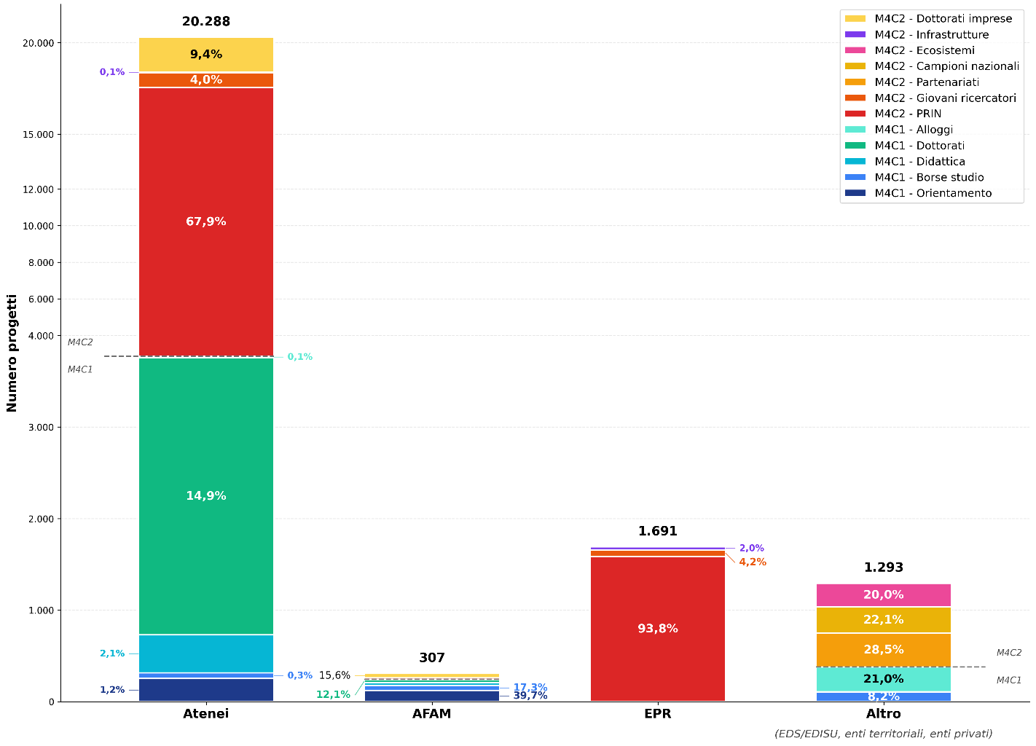

Fonte: Italia Domani-Open data, ottobre 2025

Misure a titolarità MUR |  | Atenei | AFAM | EPR | Altro (EDS/EDISU, enti territoriali, enti privati) | Totale
M4C1I1.06 | Orientamento attivo scuola-università | 1.2% | 39.7% |  |  | 1.6%
M4C1I1.07 | Borse di studio per l'accesso all'università | 0.3% | 17.3% |  | 8.2% | 0.9%
M4C1I3.04 | Didattica e competenze universitarie avanzate | 2.1% | 9.8% |  | 0.2% | 1.9%
M4C1I4.01 | Dottorati di ricerca, PA, patrimonio culturale | 14.9% | 12.1% |  |  | 13.0%
M4C1R1.07 | Alloggi per studenti | 0.1% | 0.3% |  | 21.0% | 1.2%
M4C2I1.01 | Programma Nazionale Ricerca (PNR) e PRIN | 67.9% | 5.2% | 93.8% |  | 65.2%
M4C2I1.02 | Progetti presentati da giovani ricercatori | 4.0% | 0.0% | 4.2% |  | 3.8%
M4C2I1.03 | Partenariati estesi a università centri di ricerca imprese |  |  |  | 28.5% | 1.6%
M4C2I1.04 | Strutture di ricerca e campioni nazionali di R&S su KET |  |  |  | 22.1% | 1.2%
M4C2I1.05 | Ecosistemi dell'innovazione e leader territoriali di R&S |  |  |  | 20.0% | 1.1%
M4C2I3.01 | Sistema integrato di infrastrutture di ricerca e innovazione | 0.1% |  | 2.0% | 0.1% | 0.2%
M4C2I3.03 | Introduzione di dottorati innovativi in collab. con le imprese | 9.4% | 15.6% |  |  | 8.3%
Totale |  | 100.0% | 100.0% | 100.0% | 100.0% | 100.0%

Misure a titolarità MUR |  | Atenei | AFAM | EPR | Altro (EDS/EDISU, enti territoriali, enti privati) | Totale
M4C1I1.06 | Orientamento attivo scuola-università | 252 | 122 |  |  | 374
M4C1I1.07 | Borse di studio per l'accesso all'università | 63 | 53 |  | 106 | 222
M4C1I3.04 | Didattica e competenze universitarie avanzate | 416 | 30 |  | 2 | 448
M4C1I4.01 | Dottorati di ricerca, PA, patrimonio culturale | 3,026 | 37 |  |  | 3,063
M4C1R1.07 | Alloggi per studenti | 16 | 1 |  | 271 | 288
M4C2I1.01 | Programma Nazionale Ricerca (PNR) e PRIN | 13,771 | 16 | 1,586 |  | 15,373
M4C2I1.02 | Progetti presentati da giovani ricercatori | 821 |  | 71 |  | 892
M4C2I1.03 | Partenariati estesi a università centri di ricerca imprese |  |  |  | 369 | 369
M4C2I1.04 | Strutture di ricerca e campioni nazionali di R&S su KET |  |  |  | 286 | 286
...

Fig. 1.10
Figura 1.10 – Missione 4 a titolarità MUR: stato dei progetti per soggetto attuatore
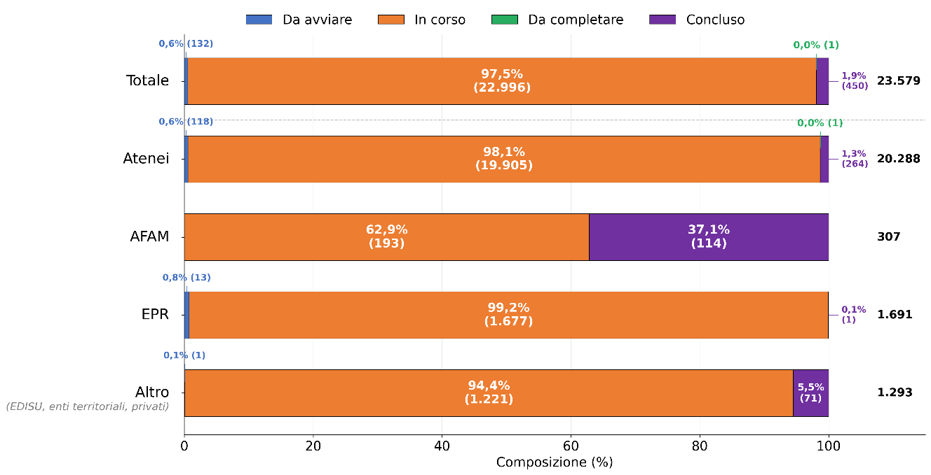

Fonte: Italia Domani-Open data, ottobre 2025

Iter dei progetti attivi | Atenei | AFAM | EPR | Altro (EDS/EDISU, enti territoriali, enti privati) | Totale
Progetto da avviare | 0.6% | 0.0% | 0.8% | 0.1% | 0.6%
Progetto in corso | 98.1% | 62.9% | 99.2% | 94.4% | 97.5%
Progetto da completare | 0.0% | 0.0% | 0.0% | 0.0% | 0.0%
Progetto con iter concluso | 1.3% | 37.1% | 0.1% | 5.5% | 1.9%
Totale | 100.0% | 100.0% | 100.0% | 100.0% | 100.0%
...

Fig. 1.13
Figura 1.13 – PNRR Missione 4 a titolarità MUR: distribuzione dei progetti per area geografica e soggetto attuatore
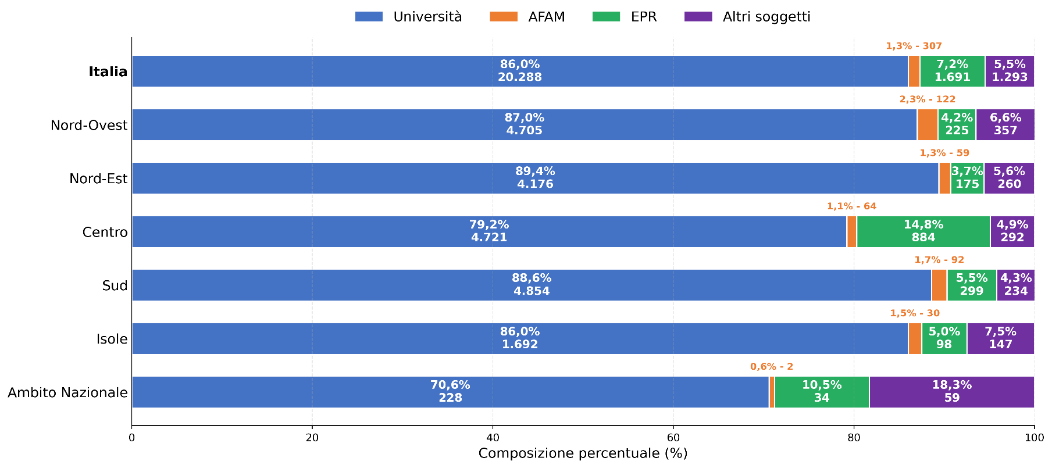

Fonte: Italia Domani-Open data, ottobre 2025

Area geografica | Università | AFAM | EPR | Altro (enti per il diritto allo studio, enti territoriali, privato) | Totale progetti
Nord-Ovest | 87.0% | 2.3% | 4.2% | 6.6% | 100.0%
Nord-Est | 89.4% | 1.3% | 3.7% | 5.6% | 100.0%
Centro | 79.2% | 1.1% | 14.8% | 4.9% | 100.0%
Sud | 88.6% | 1.7% | 5.5% | 4.3% | 100.0%
Isole | 86.0% | 1.5% | 5.0% | 7.5% | 100.0%
Ambito Nazionale | 70.6% | 0.6% | 10.5% | 18.3% | 100.0%
...

Fig. 1.14
Figura 1.14 – PNRR Missione 4: distribuzione dei finanziamenti (milioni di euro) per area geografica e soggetto attuatore
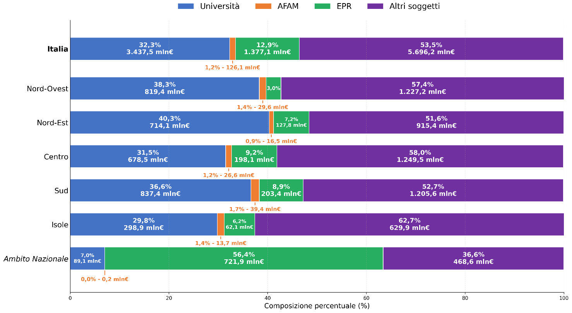

Fonte: Italia Domani-Open data, ottobre 2025

Area geografica | Università | AFAM | EPR | Altro (enti per il diritto allo studio, enti territoriali, privato) | Totale finanziamenti
Nord-Ovest | 38.3% | 1.4% | 3.0% | 57.4% | 100.0%
Nord-Est | 40.3% | 0.9% | 7.2% | 51.6% | 100.0%
Centro | 31.5% | 1.2% | 9.2% | 58.0% | 100.0%
Sud | 36.6% | 1.7% | 8.9% | 52.7% | 100.0%
Isole | 29.8% | 1.4% | 6.2% | 62.7% | 100.0%
Ambito Nazionale | 7.0% | 0.0% | 56.4% | 36.6% | 100.0%
...

